Bank heist opgaven
Transactions |  |  |  |  |  |  |  | Employees |  |  |  |  | EmployeeActions
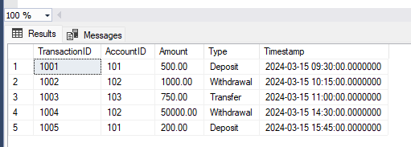
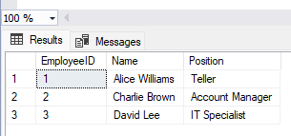
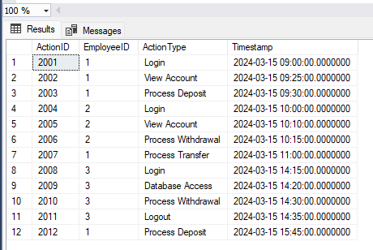

Customers |  |  |  |  |  | Accounts
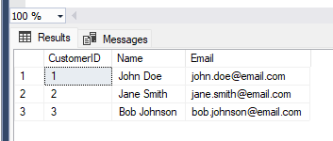
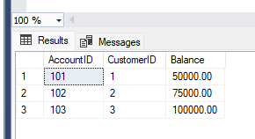

 |  |  |  |  |  |  |  |  |  |  |  |  |  | Ovenfor
 |  |  |  |  |  |  |  |  |  |  |  |  |  | Actions lavet før 14:00 og efter 15:00 virker reelle da action types som Process Deposit, view account,
 |  |  |  |  |  |  |  |  |  |  |  |  |  | process withdrawel, process transfer er opgaver for de ansatte med tilhørende employeeID, som er Teller og
 | Transactions |  |  |  |  |  | Accounts |  |  | Customers |  |  |  | account manager.
 | TransactionID | AccountID | Amount | Type | Timestamp |  | customerID | Balance |  | CustomerID | name | mail |  | It Specialisten som logger ind 14:15, får database adgang 14:20 (hvilket de andre medarbejdere ikke gør, så han
 | 1004 | 102 | 50K | withdraw | 3/15/24 | -> | 102 | 75K | -> | 2 | Jane Smith | jane.smith@email.com |  | har nok større privilegier om udnyttes), laver en withdrawel kl 14:30 - samme tidspunkt hvor de 50K forsvinder
 |  |  |  |  |  |  |  |  |  |  |  |  |  | fra accountID 102, for derefter at logge ud 14:35.
 |  |  |  |  |  |  |  |  |  |  |  |  |  | Det meget målrettede handlinger der stemmer ovenens med tidspunktet for hvornår pengene er forsvundet fra kunden,
 |  |  |  |  |  |  |  |  |  |  |  |  |  | altså Jane Smith's konto.

 |  |  |  |  |  |  |  |  |  |  |  |  |  | Den skyldige er David Lee - IT Specialist.

